상품제안서
에코너 티스프로 음파 전동칫솔 | 상품코드: S42906

 |  |  |  |  |  |  | 02-713-8555 | www.synergygift.co.kr
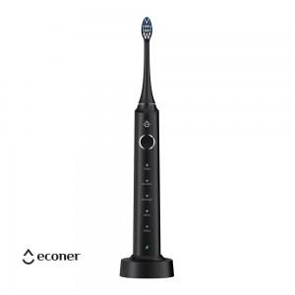 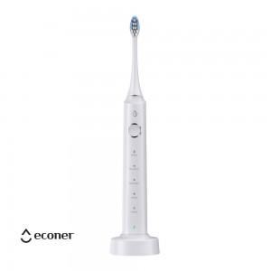 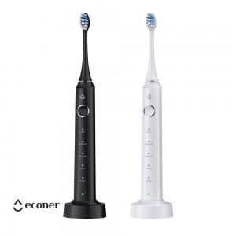

【상세/제작정보】

【인쇄/포장옵션】 | 실크, 레이저 / 포장지포장

【공급단가】 | 수량 | 20~ | 100~ | 300~ | 500~ | 1,000~
*VAT별도 | 제트블랙 | 19,050원 | 16,900원 | 15,680원 | 15,200원 | 14,930원
 | 윈터화이트 | 19,050원 | 16,900원 | 15,680원 | 15,200원 | 14,930원

【상품 URL】 | https://www.synergygift.co.kr:443/src/goods_detail.php?gdno=42906

